Sheet1
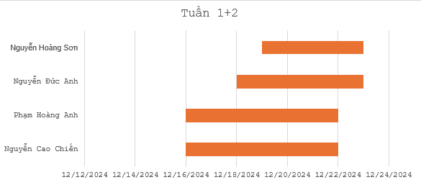
Tuần | Thành viên | Công việc | Deadline | Tiến độ | Mục tiêu | Start: | 2024-12-16
Tuần 1 - Tuần 2: Phân tích yêu cầu và lập kế hoạch | Nguyễn Cao Chiến | Xác định yêu cầu hệ thống. | 2024-12-22 | 100% | Mục tiêu: Xác định yêu cầu của hệ thống, đối tượng sử dụng, và các chức năng chính.
 |  | Phân tích đối tượng sử dụng, khách hàng, nhóm sản phẩm.
 |  | Vẽ sơ đồ Use Case, mô tả chức năng.
 | Phạm Hoàng Anh | Xây dựng sơ đồ quan hệ module, sequence UML, state UML. | 2024-12-22 | 100%
 |  | Nghiên cứu cơ sở dữ liệu, đề xuất mô hình lưu trữ.
 |  | Phân rã chức năng, xác định input/output.
 | Nguyễn Đức Anh | Ghi chép tài liệu, tổng hợp nội dung đã phân tích. | 2024-12-23 | 100%
 |  | Hỗ trợ trình bày bảng phân chia công việc.
 | Nguyễn Hoàng Sơn | Nghiên cứu tài liệu liên quan để bổ sung thông tin cần thiết. | 2024-12-23 | 100%
 |  | Viết bản báo cáo sơ bộ về hệ thống.
Tuần 3 - Tuần 4: Thiết kế hệ thống | Nguyễn Cao Chiến | Quản lý tiến độ và báo cáo. | 2024-12-29 | 100% | Mục tiêu: Hoàn thiện thiết kế phần mềm hệ thống, luồng dữ liệu, và cơ sở dữ liệu.
 |  | Giám sát việc hoàn thiện thiết kế và chuẩn bị tài liệu.
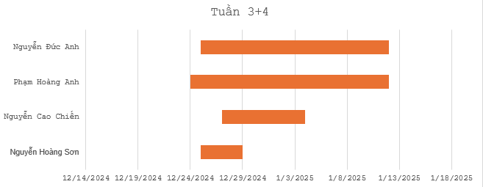
 | Phạm Hoàng Anh | Thiết kế hệ thống con, mô hình flow diagram (Sequence, Activity). | 2025-01-05 | 100%
 |  | Đặc tả hệ thống qua các sơ đồ UML.
 | Nguyễn Đức Anh | Thiết kế cơ sở dữ liệu, bao gồm mô hình dữ liệu. | 2025-01-12 | 100%
 |  | Xác định các bảng dữ liệu và mối quan hệ giữa chúng.
 | Nguyễn Hoàng Sơn | Viết tài liệu mô tả các màn hình giao diện, chức năng. | 2025-01-12 | 100%
 |  | Tổng hợp các thiết kế đã hoàn thành vào tài liệu.
Tuần 5 - Tuần 6: Phát triển và triển khai | Nguyễn Cao Chiến | Code FE trang giao diện đăng nhập | 2025-02-21 | 80% | Mục tiêu: Phát triển mã nguồn, thực thi thiết kế trên môi trường thực tế, và xây dựng giao diện.
 |  | Code FE Quản lý điểm | 2025-02-21 | 80%
 | Phạm Hoàng Anh | Code FE quản lý môn học | 2025-02-21 | 80%
 |  | Code FE đăng ký các môn học | 2025-02-21 | 80%
 | Nguyễn Đức Anh | Code FE Thông tin cá nhân | 2025-02-21 | 20%
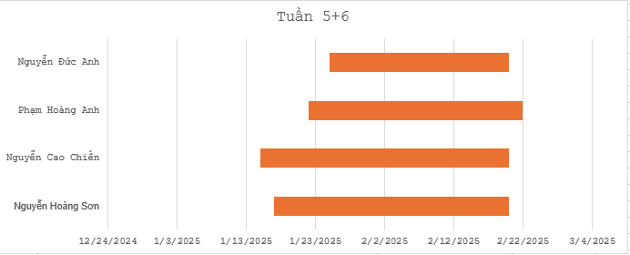
 | Nguyễn Hoàng Sơn | Code FE quản lý khoa | 2025-02-21 | 20%
 | Nguyễn Cao Chiến | Thiết kế logic giữa các giao diện | 2025-02-21 | 70%
 | Phạm Hoàng Anh | Tạo và thiết lập MongoDB, liên kết với Code | 2025-02-21 | 100%

